Лист 1
Прайс-лист
МИР ПРЯЖИ

В валюте: руб. (курс 1).
Цены указаны на 07.08.2020

№ | Номенклатура/ Характеристика номенклатуры | Описание | Изображение | Артикул | Цена | Ед. | Остаток | Ссылка на сайт
 | Сантиметр "Hemline" 252 , 150см /60 дюймов 16 мм | Сантиметр "Hemline" 252 , 150см /60 дюймов 16 мм |  | 252 | 40.88 |  |  | Изображение
 | Сантиметр "Hemline" 252 , 150см /60 дюймов 16 мм |  |  |  | 40.88 | шт | 16 | Изображение
 | Сантиметр "Hemline" 254, мягкий пластик, 150 см 16 мм | Сантиметр "Hemline" 254, мягкий пластик, 150 см 16 мм |  | 254 | 42.62 |  |  | Изображение
 | Сантиметр "Hemline" 254, мягкий пластик, 150 см 16 мм |  |  |  | 42.62 | шт | 7 | Изображение
 | Сантиметр - рулетка на магните, 150 см | Сантиметр - рулетка на магните, 150 см | 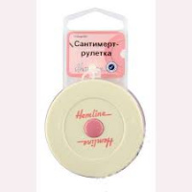 | 253.PC | 103.62 |  |  | Изображение
 | Сантиметр - рулетка на магните, 150 см |  |  |  | 103.62 | шт | 16 | Изображение
 | Сантиметр - рулетка на магнитной основе «GELA» | Сантиметр - рулетка на магнитной основе «GELA» | 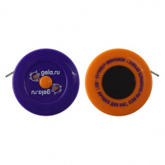 | SPEC/G002/07 | 53.14 |  |  | Изображение
 | Сантиметр - рулетка на магнитной основе «GELA» |  |  |  | 53.14 | шт | 14 | Изображение
 | Сантиметр "Hemline" 251, ширина 16 мм, длина 150 см | Сантиметр "Hemline" 251, ширина 16 мм, длина 150 см |  | 251 | 39.00 |  |  | Изображение
 | Сантиметр "Hemline" 251, ширина 16 мм, длина 150 см |  |  |  | 39.00 | шт | 13 | Изображение
 | Сантиметр "Hemline" 255, 150 см / 60 дюймов, 20 мм | Сантиметр "Hemline" 255, 150 см / 60 дюймов, 20 мм |  | 255 | 43.12 |  |  | Изображение
 | Сантиметр "Hemline" 255, 150 см / 60 дюймов, 20 мм |  |  |  | 43.12 | шт | 9 | Изображение
 | Сантиметр "Hemline" 256, экстра-длинный 300 см, 20 мм | Сантиметр "Hemline" 256, экстра-длинный 300 см, 20 мм |  | 256 | 52.86 |  |  | Изображение
 | Сантиметр "Hemline" 256, экстра-длинный 300 см, 20 мм |  |  |  | 52.86 | шт | 6 | Изображение
 | Сантиметр разноцветный, 150 см/20мм | Сантиметр разноцветный, 150 см/20мм | 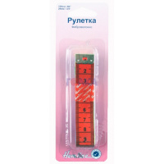 | 266 | 82.15 |  |  | Изображение
 | Сантиметр разноцветный, 150 см/20мм |  |  |  | 82.15 | шт | 12 | Изображение
 | Сантиметр-рулетка "Hemline" 253, 150 см | Сантиметр-рулетка "Hemline" 253, 150 см |  | 253 | 47.51 |  |  | Изображение
 | Сантиметр-рулетка "Hemline" 253, 150 см |  |  |  | 47.51 | шт | 9 | Изображение
 | Сантиметровая лента самоклеющаяся для раскройных столов, 122/150 см | Сантиметровая лента самоклеющаяся для раскройных столов, 122/150 см |  | 257 | 66.29 |  |  | Изображение
 | Сантиметровая лента самоклеющаяся для раскройных столов, 122/150 см |  |  |  | 66.29 | шт | 7 | Изображение

